COTIZACION
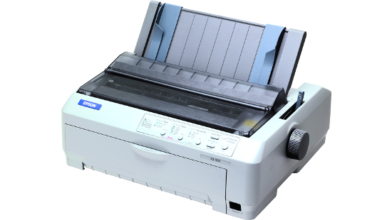
INTEGRASAT SOLUCIONES CENTER S.R.L RUC: 20455256357

 |  |  |  |  |  | COTIZACION
 |  |  |  |  |  | A-01253

Atendiendo su amable solicitud estamos enviando cotización de los productos requeridos, para nosotros es un placer poner nuestra compañía a su servicio.

TELEFONO | RPC / RPM |  |  |  | FECHA | CIUDAD
01-7390711 | RPM # 988940015 RPC: 952700783 |  |  |  | 07-Mar-2016
 |  |  |  |  |  | T. PAGO

ITEM | DESCRIPCION | CANTIDAD | UNIDAD | VR. UNITARIO |  | VR. TOTAL
1 | Impresora matricial Epson LQ-590:Tecnología de impresión impacto (matriz de puntos 24 pines), borrador 330 cps (10 cpi), Resolución 360x360 dpi, Voltaje de alimentación 220 vac. | 1 | UNIDAD | S/. 2,080 |  | S/. 2,080

incluye igv |  |  |  |  | GRAN TOTAL | S/. 2,080

 |  |  |  |  | VALOR TOTAL | S/. 2,080

ATENTAMENTE Roberto Zanabria RPM # 988940015 RPC: 952700783

CONDICION DE COMPRA -Los Precios están expresados en Moneda Soles - Validez de la Propuesta: 30 días o hasta agotar stock" GARANTIA DEL PRODUCTO -GARANTIA DE 1 AÑO FORMA DE PAGO PLAZO DE ENTREGA - Entrega Inmediata o dentro de 24 a 48 horas FORMAS DE PAGO -EN CASO DE ENTIDADES PUBLICAS EL PAGO ES DESPUES DE LA ADQUISICION EN LOS ALMACENES DE LA INSTITUCION -EN CASO DE EMPRESA PRIVADA Opcion1: (Envio courier gratis): previo depósito de la totalidad a las cuentas del banco (envio gratis) a la cuenta corriente bcp soles Opcion2: (Entrega en nuestras oficinas): Solicitar la direccion mas cercana a su residencia al rpm #999033365 rpc: 959354677, estamos ubicados en lima (Distritos de surco, javier prado y wilson) , arequipa, trujillo, otros departamentos Opcion3: Para Entidades del Estado : Pago despues de la Entrega" DIRECCIONES LIMA Dirección1: Av. Garcilazo de la Vega 1348 Ciber Plaza - Cercado de Lima Dirección2: Los Negocios 449 Surquillo - Lima Dirección3: Calle Raúl Rebagliati 171 - Urb. Santa Catalina La Victoria Lima 13 - Peru.. AREQUIPA Calle Rivero 107 oficina 302g CUENTAS DEL BANCO Cuenta Corriente BCP Soles: RANDAL SOLUCIONES S.A.C 215-2082877-0-76 Cuenta Corriente BCP DOLARES : RANDAL SOLUCIONES S.A.C 215-2224426-1-75 Cuenta Corriente SOLES CONTINENTAL : RANDAL SOLUCIONES S.A.C 0011-0220-0201351592" TELEFONOS Y RAZON SOCIAL TELF. LIMA: 01-7390711 TELF. PROVINCIAS : 054-790792 RPM #988940015 RPC: 952700783 RAZON SOCIAL Razón Social: RANDAL SOLUCIONES SAC RUC: 20456235566

